상품제안서
에코라이프 안전잠금 방수스포티 슬링백 크로스가방 | 상품코드: S31835

 |  |  |  |  |  |  | 02-713-8555 | www.synergygift.co.kr
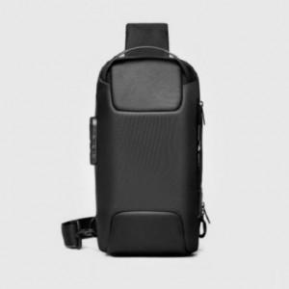

【상세/제작정보】

【인쇄/포장옵션】 | 실크, 풀칼라 / OPP(비닐)

【공급단가】 | 수량 | 30~ | 100~ | 300~ | 500~ | 1,000~
*VAT별도 | 단가 | 20,410원 | 19,310원 | 18,360원 | 17,890원 | 17,580원

【상품 URL】 | https://www.synergygift.co.kr:443/src/goods_detail.php?gdno=31835

